SPD_TABELECTRICO
 | REPORTE FOTOGRÁFICO - SPD y Tableros Eléctricos
Nombre de la Estacion: | SAN_JUAN_DE_TUNAN
Nombre de Localidad: | PARAMONGA
Fecha: | 06/05/2026 - 06/05/2026
Direccion: | CP SAN JUAN DE TUNAN
ID site: | LI3854
CRQ: | CRQ000000063094
Sticker Año mantenimiento |  |  | Letrero de Localidad beneficiaria o GPS
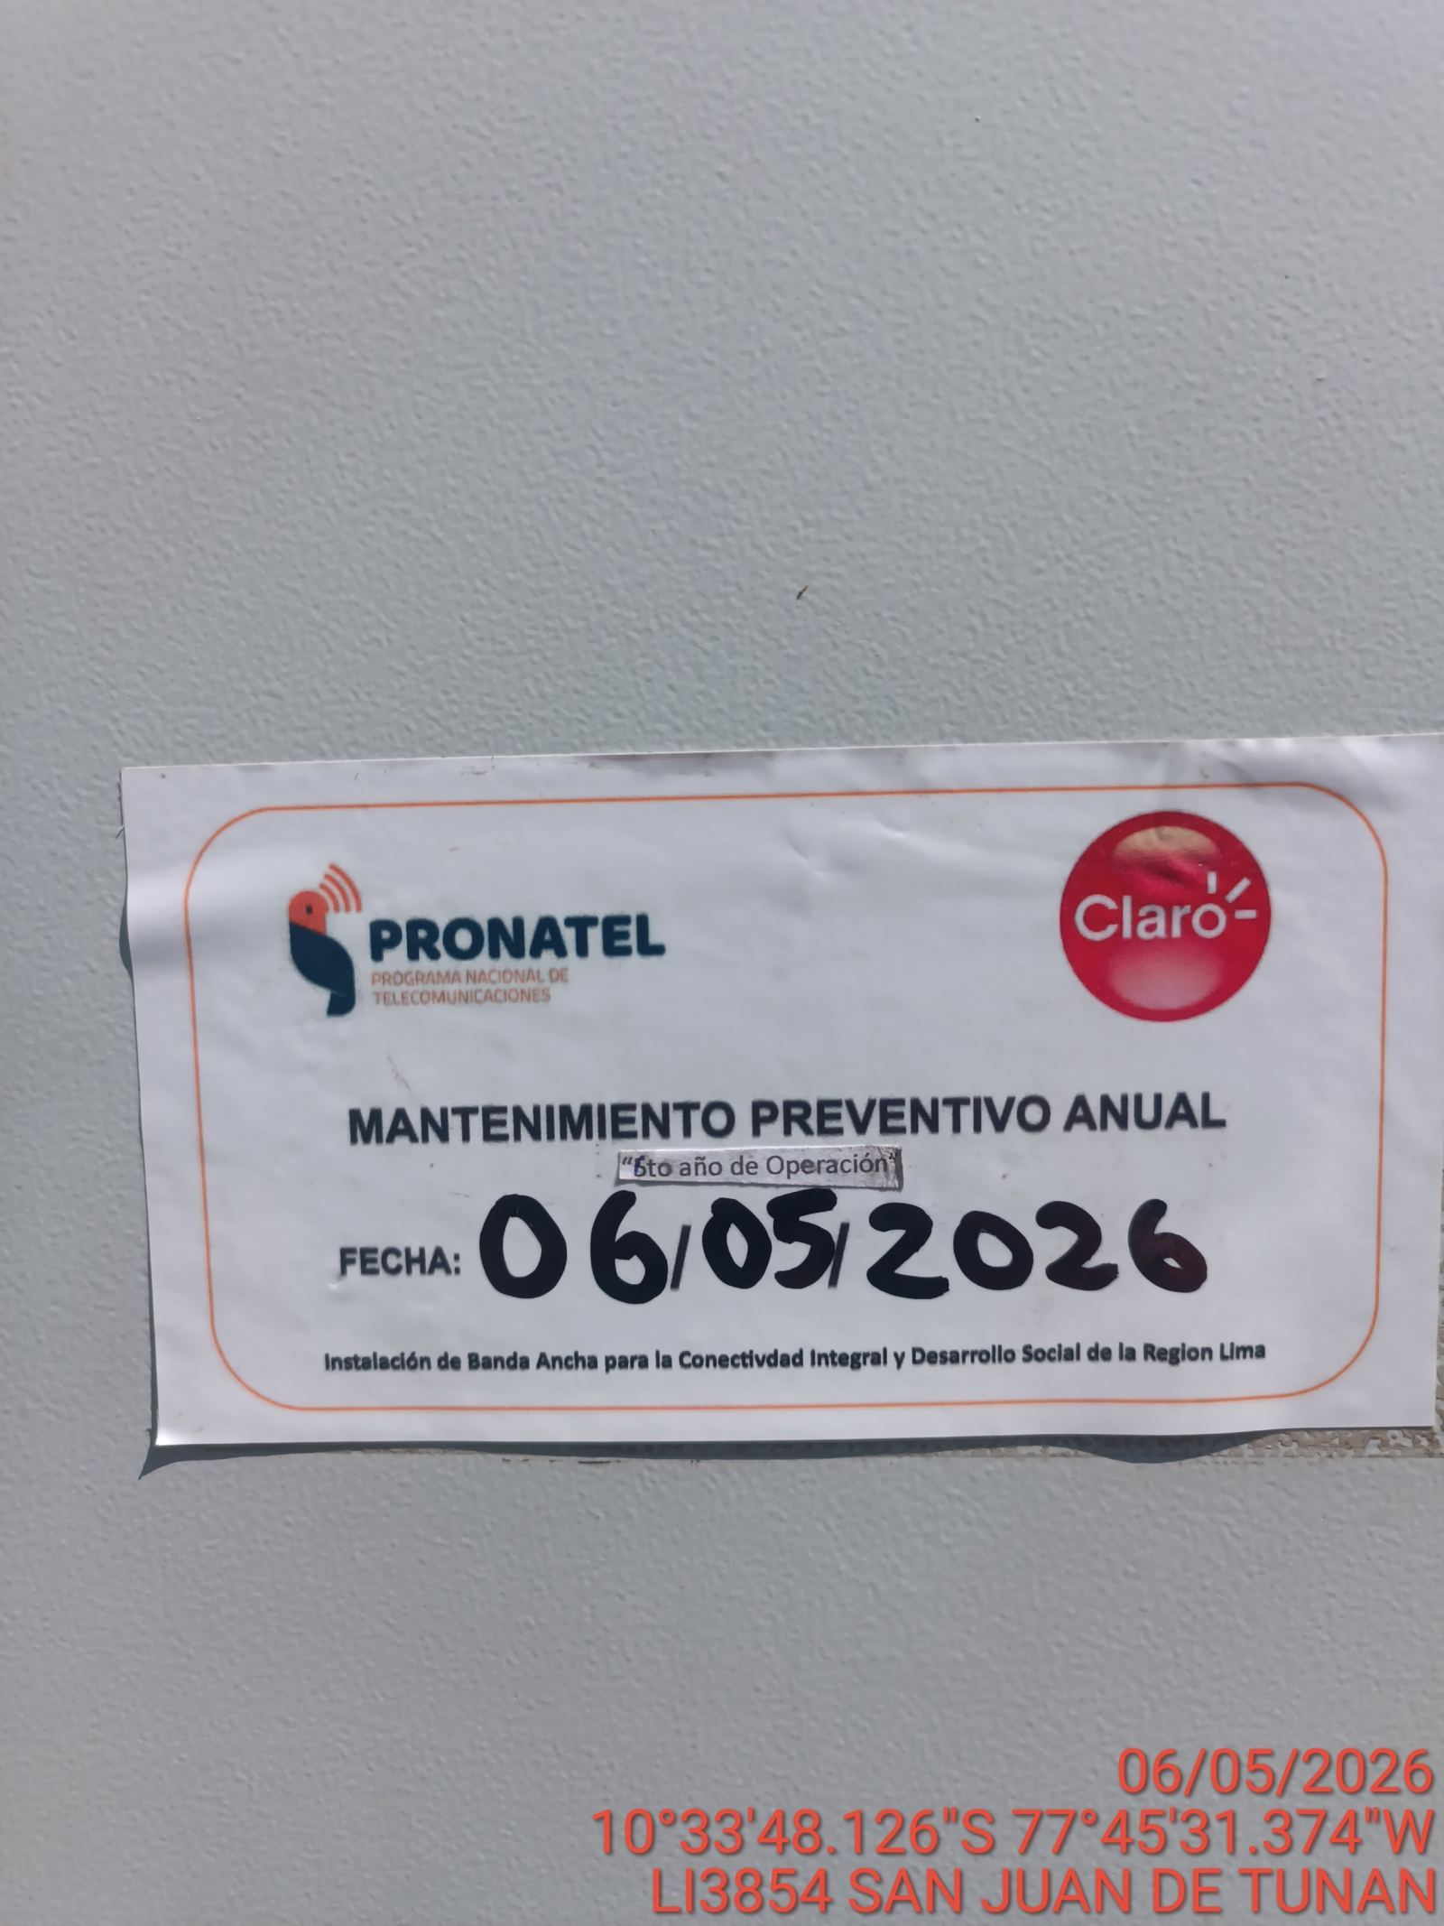 |  |  | 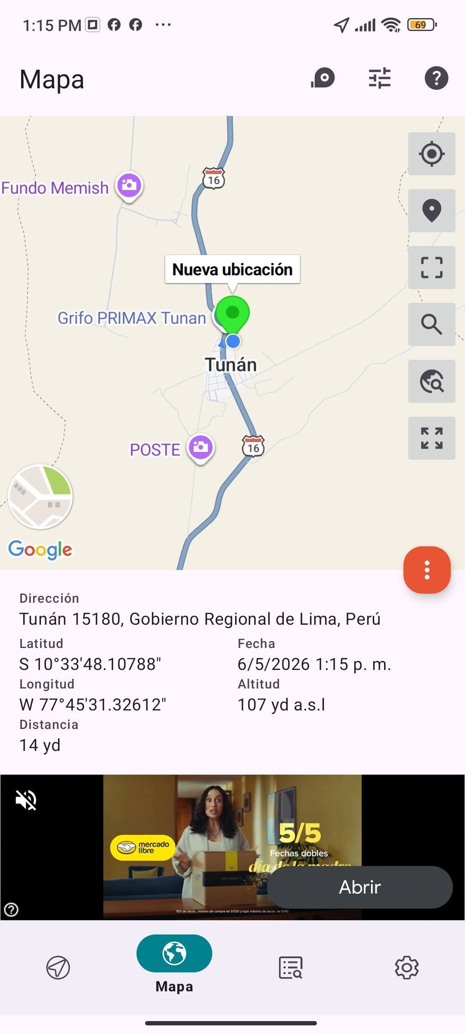

VERIFICACIÓN DE PARÁMETRO DE OPERACIÓN : VOLTAJE(V)
ANTES |  | DURANTE |  | DESPUES
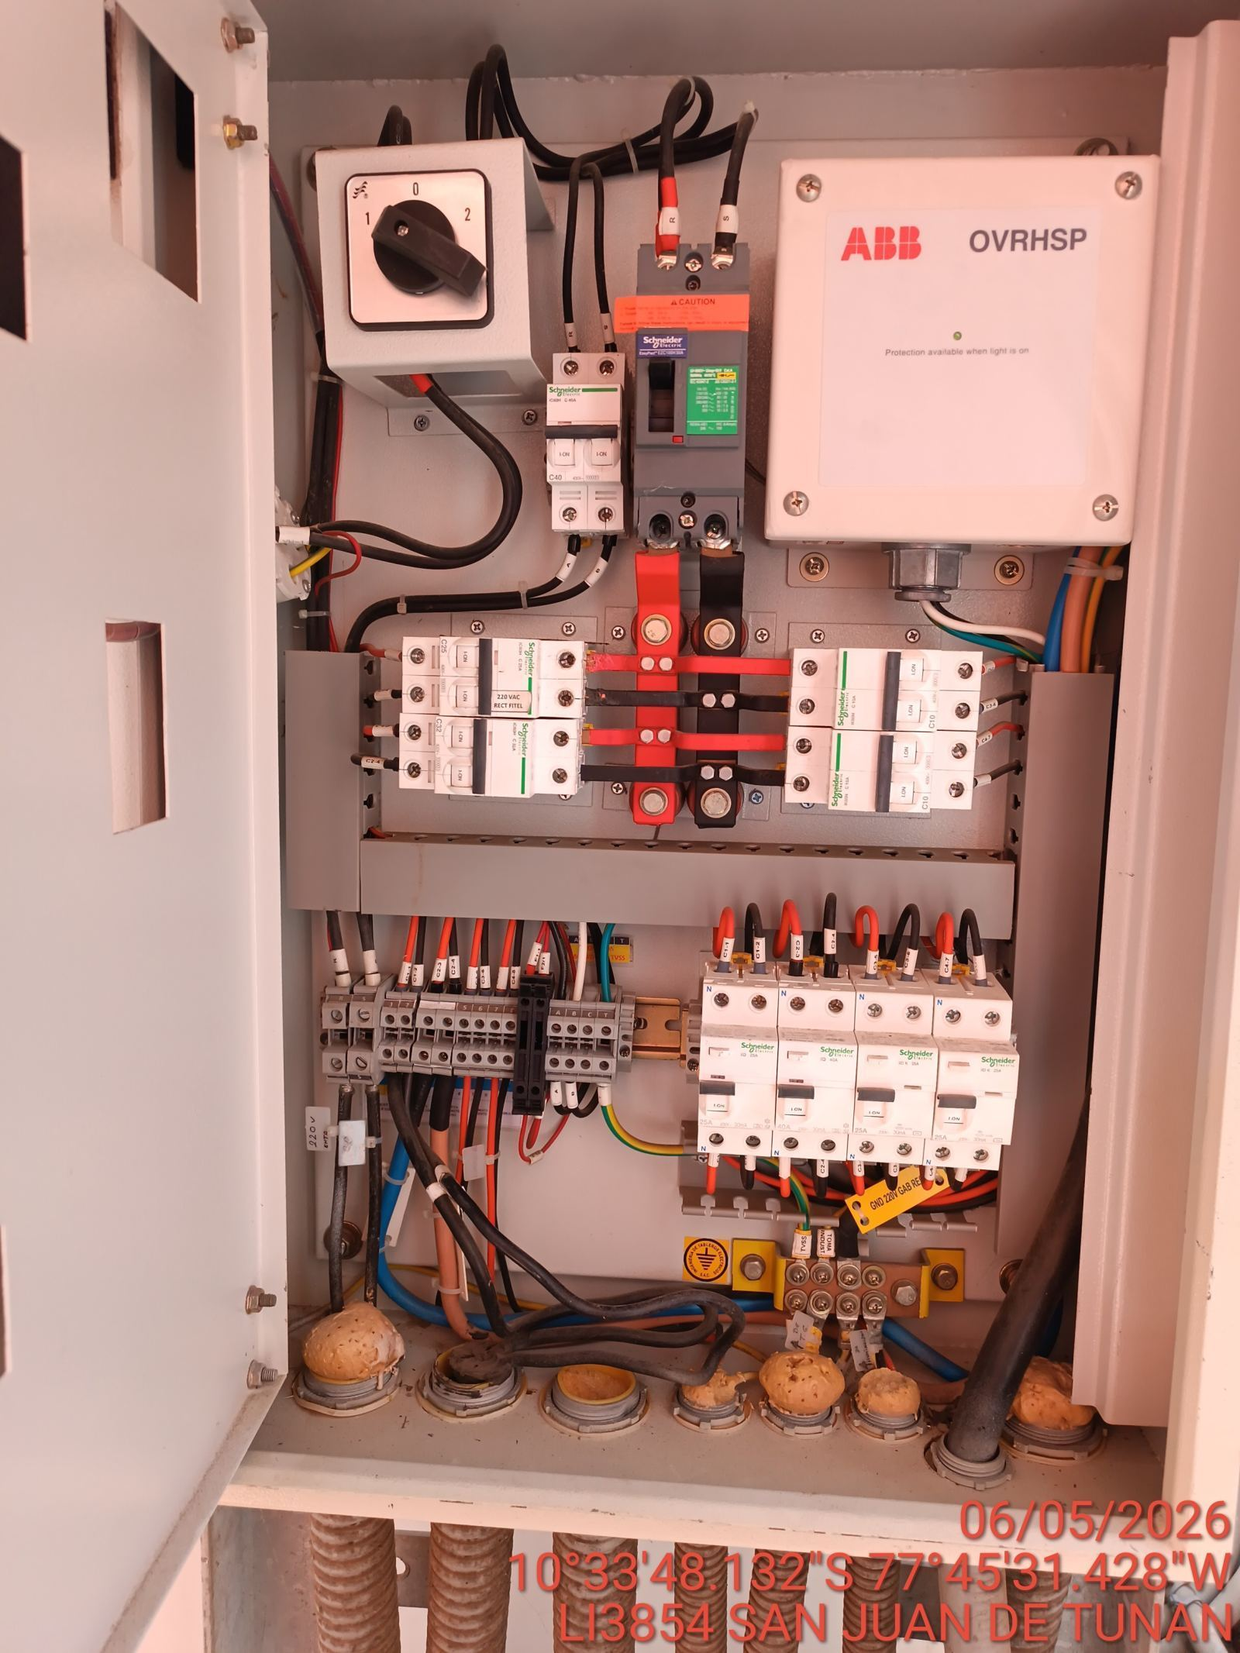 |  | 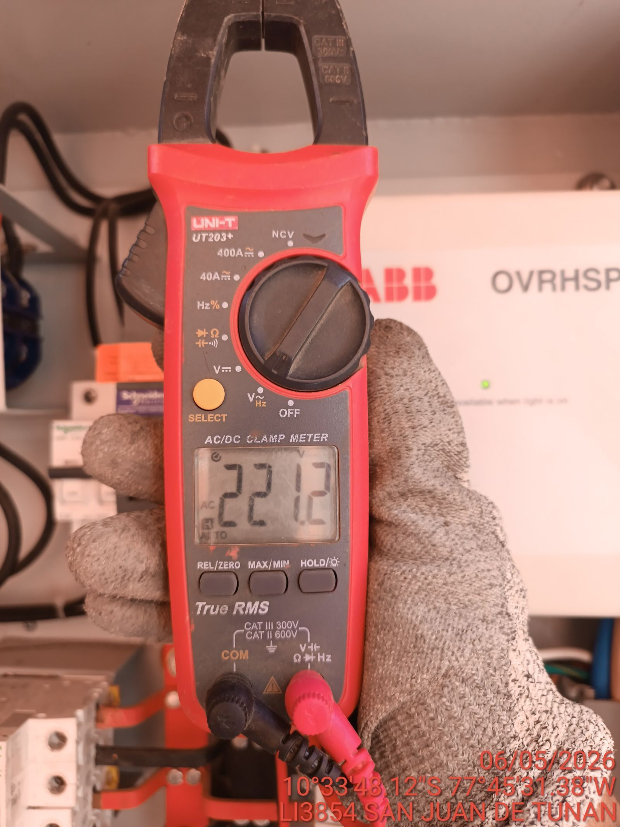 |  | 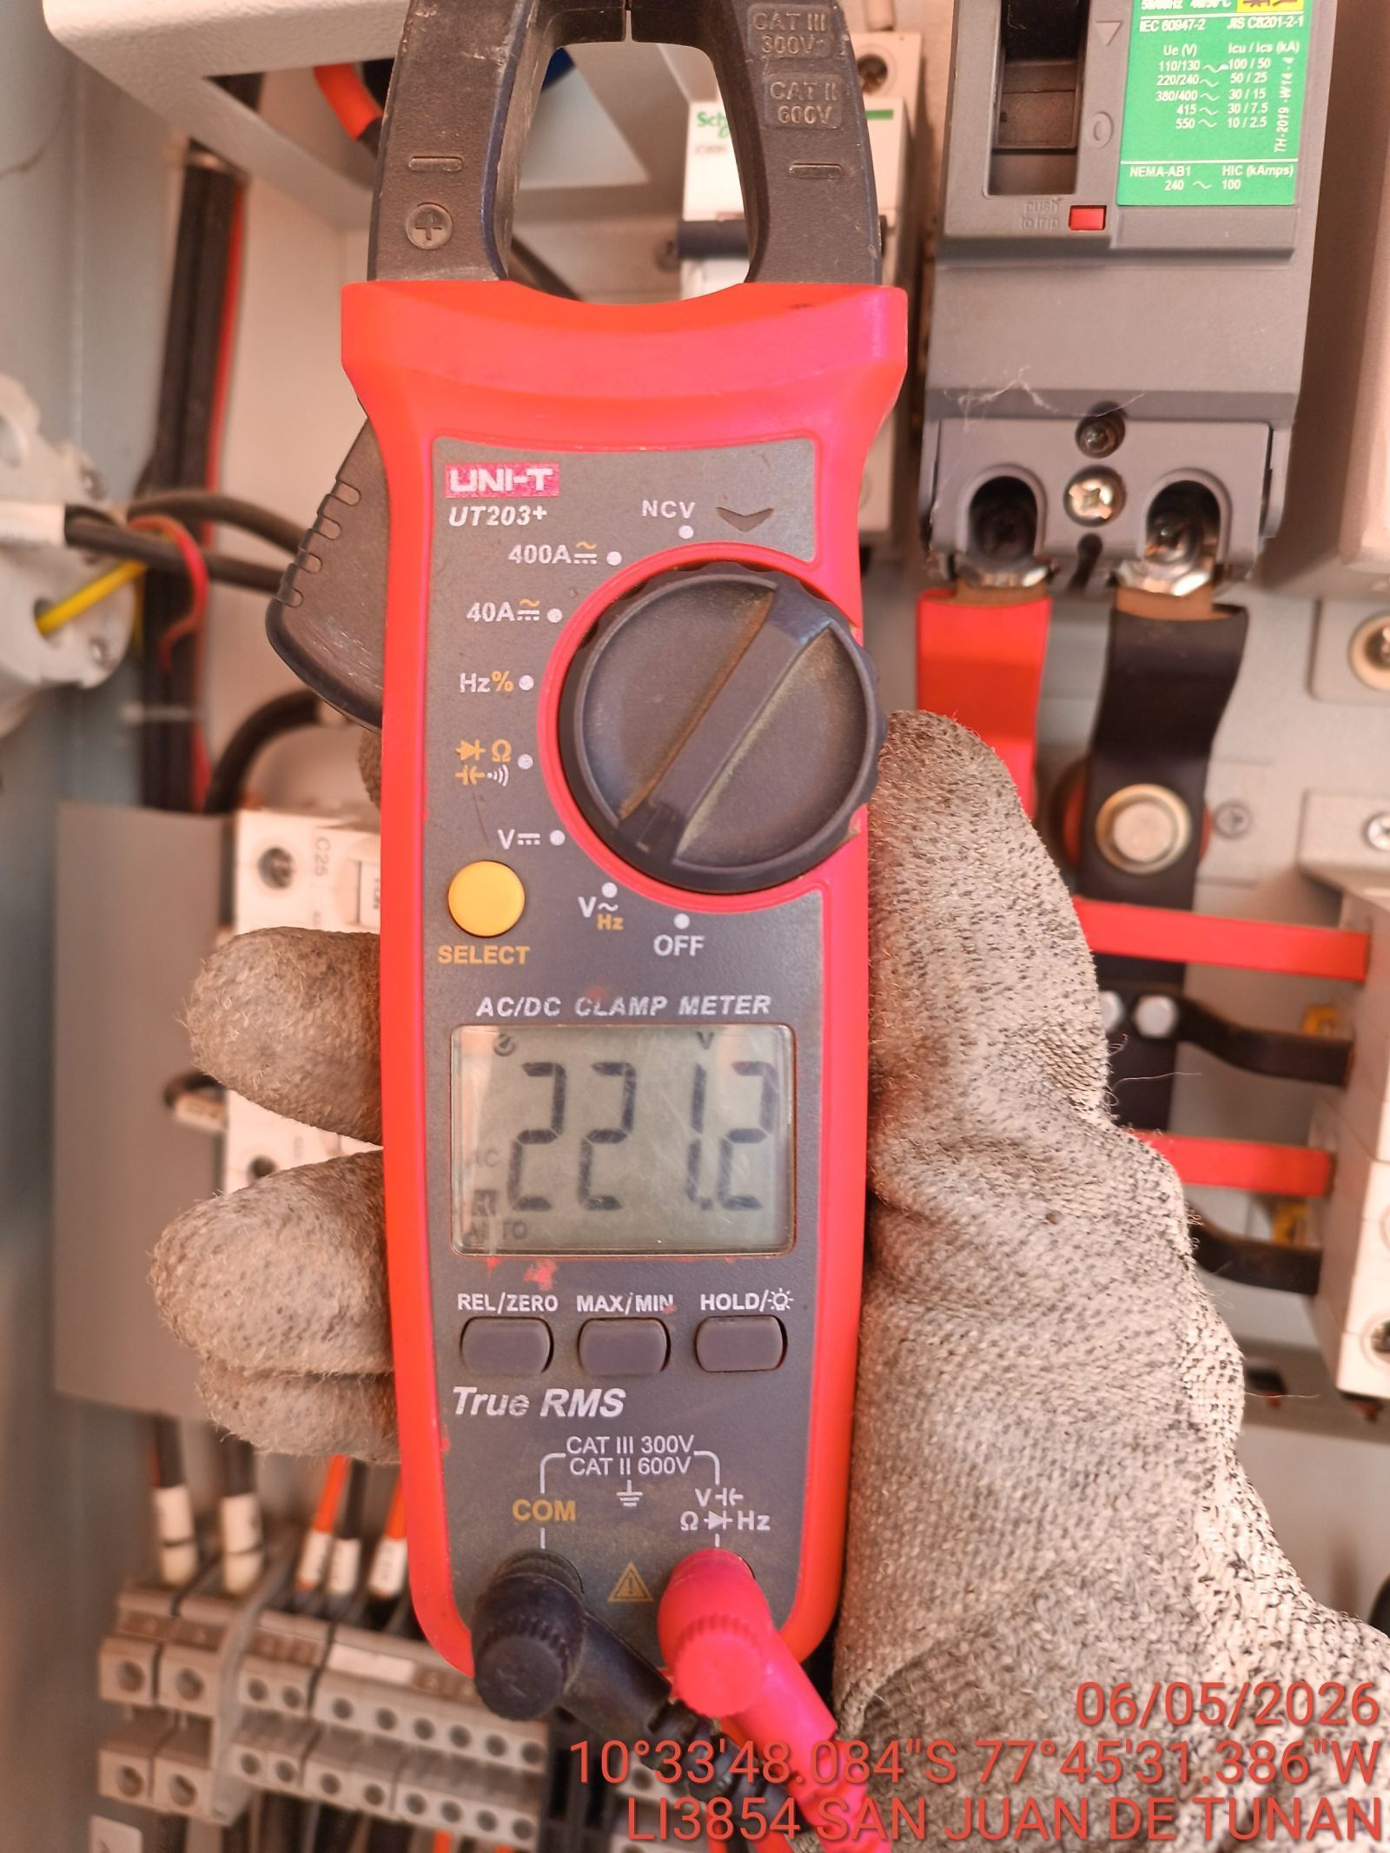

LIMPIEZA TÉCNICA DE COMPONENTES
ANTES |  | DURANTE |  | DESPUES
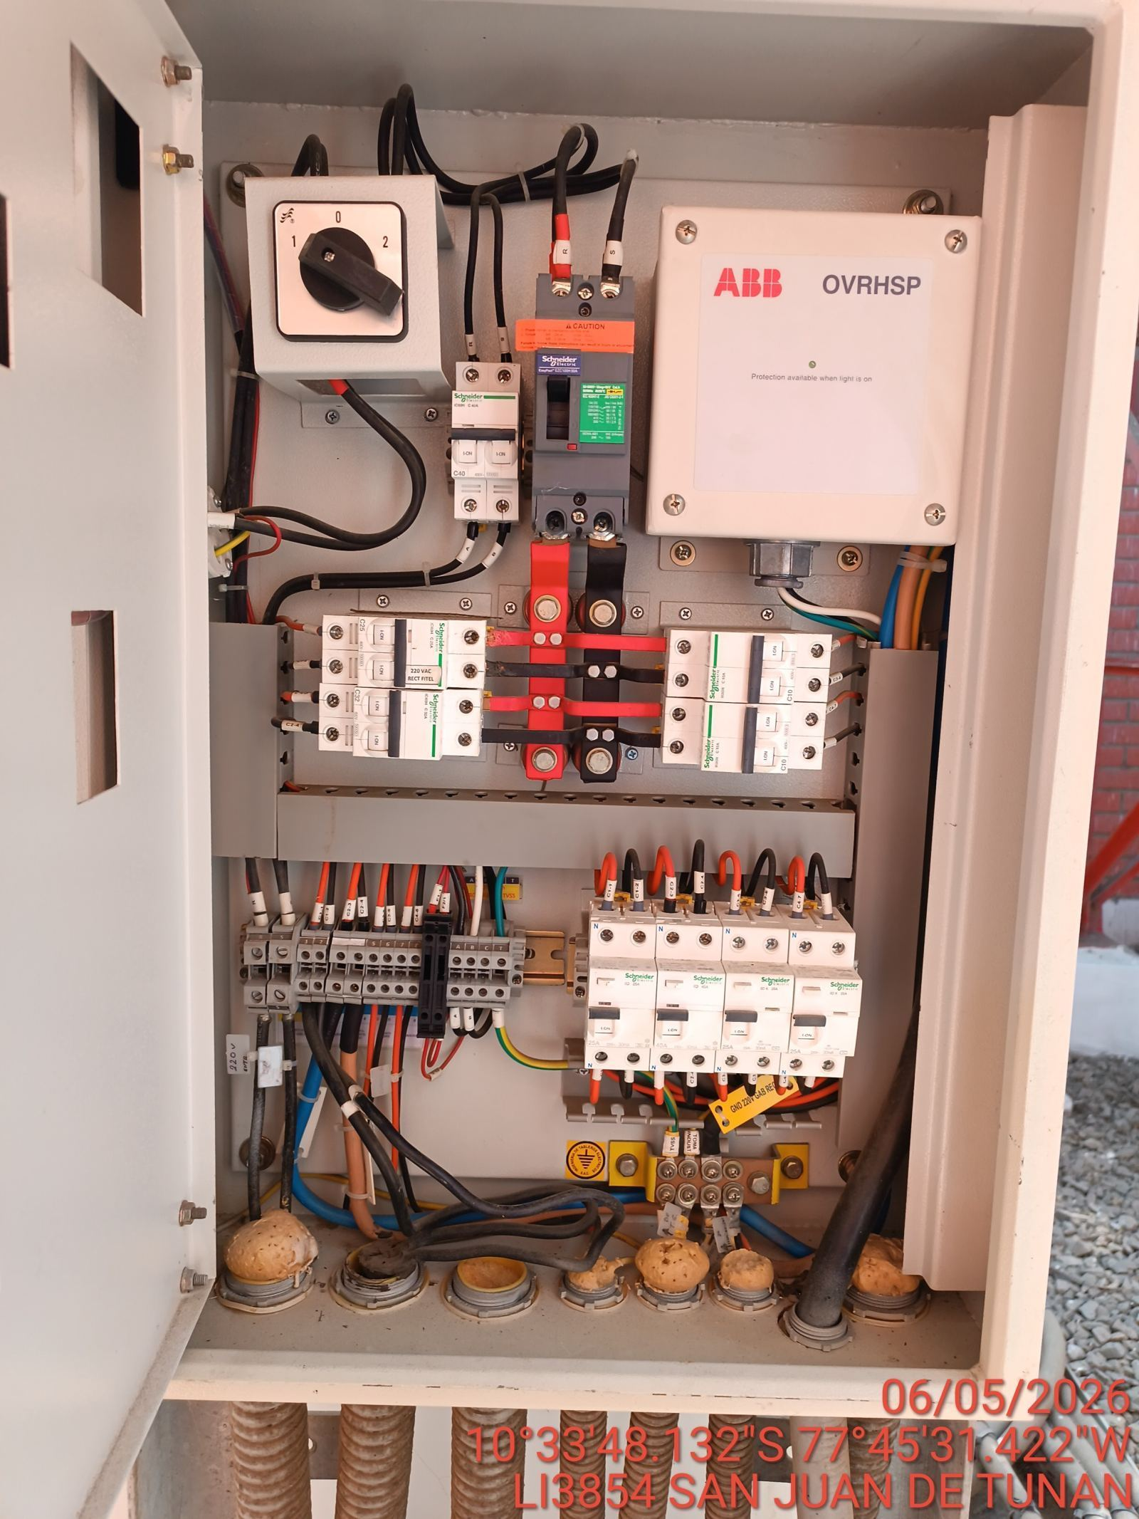 |  | 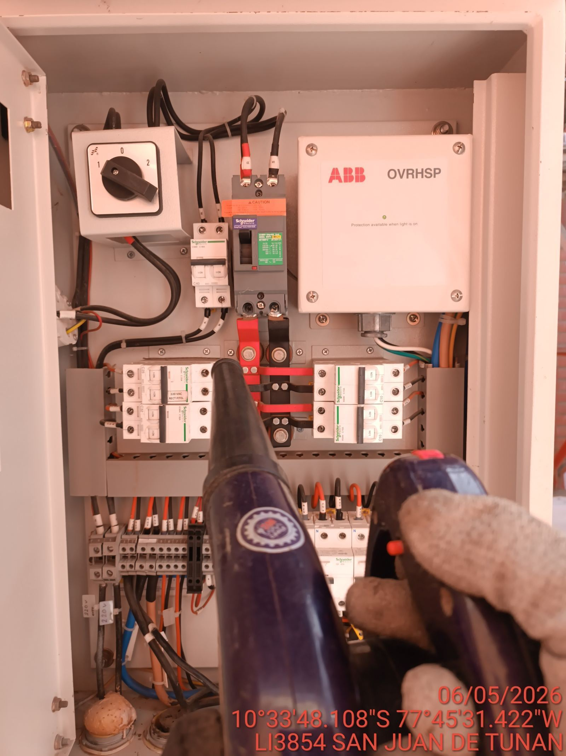 |  | 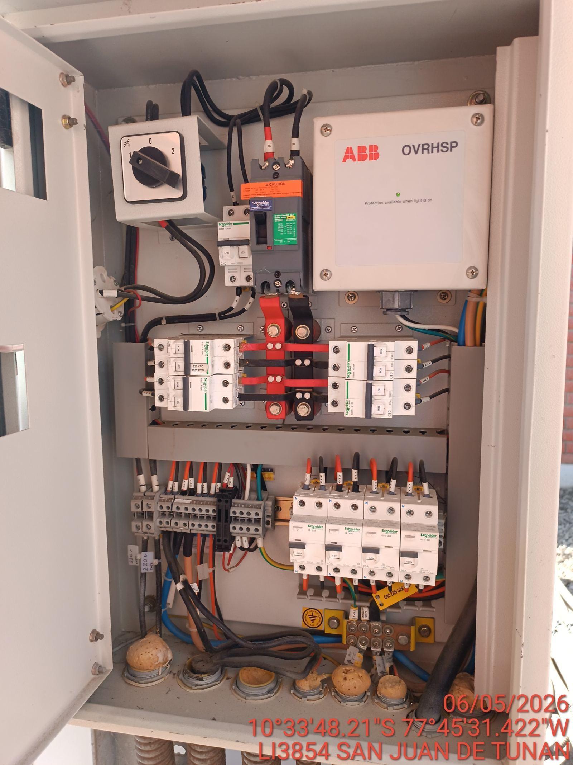

AJUSTE DE CONEXIONADO Y ACTUALIZACION DE SEÑALIZADO
ANTES |  | DURANTE |  | DESPUES
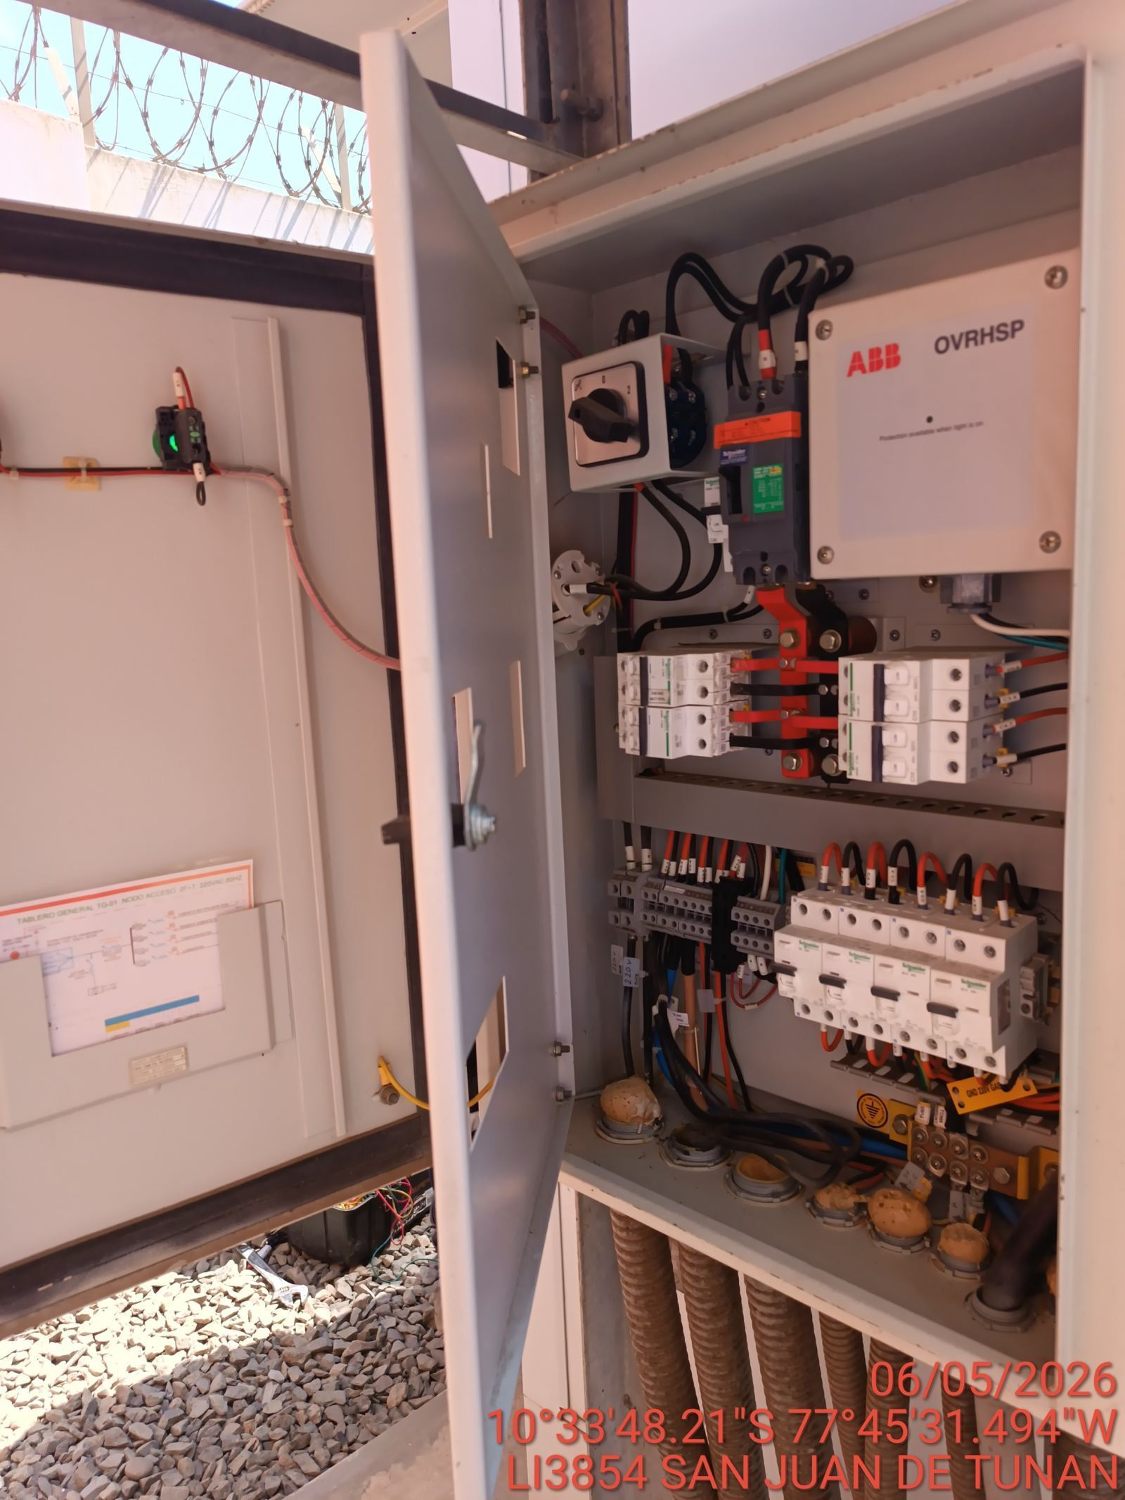 |  | 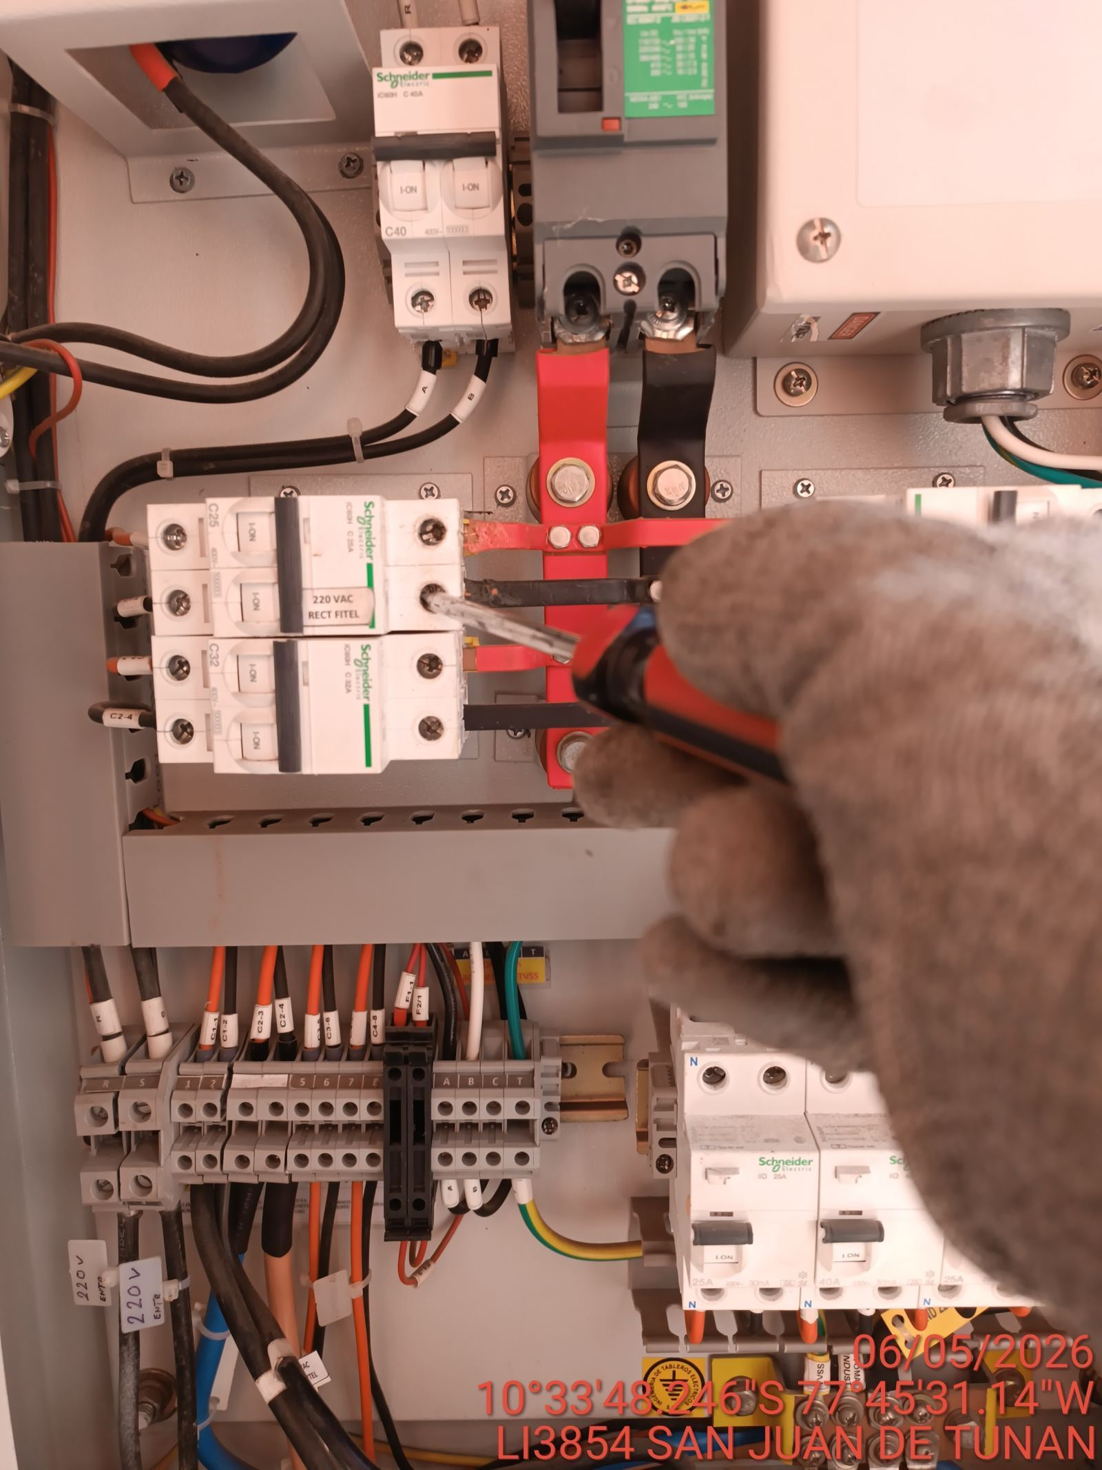 |  | 